会場案内
J;COM CUP U-12熊谷サッカー大会 2022 熊谷さくら運動公園 会場案内

熊谷さくら運動公園 多目的広場(サッカー場)
所在地: 〒360-0832 埼玉県熊谷市小島１５７−１
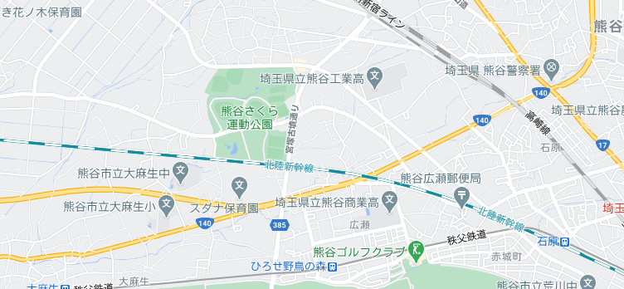

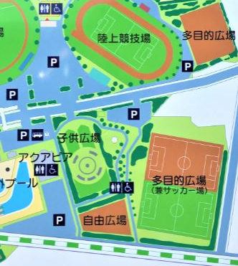
管理事務所
大会本部関係者以外駐車禁止 (来賓駐車場)
大会本部
Aピッチ
Bピッチ
Cピッチ
Dピッチ
アップスペース
駐車場150台
駐車場57台
駐車場入り口
こちらの駐車場をご利用ください

こちらの駐車場をご利用ください

駐車場150台
駐車可能ですが
台数が少ないです

試合結果掲示版

工事中

J:COMブース

※ 1チーム10台以内で、乗り合いでのご来場にご協力ください。駐車証を掲示してください。

多目的広場
熊谷市さくら運動公園多目的広場 レイアウト

 |  |  | 選手 |  |  | 選手 |  | 選手 |  | 選手

 |  |  |  | D ピッチ |  |  |  |  | B ピッチ

観戦禁止エリア

 |  |  |  |  |  |  |  |  |  |  |  | 新

 |  |  |  | C ピッチ |  |  |  |  | A ピッチ
 |  |  |  |  |  |  |  |  |  |  |  | 幹

本部エリア
 |  |  | 選手 |  |  | 選手 |  | 選手 |  | 選手
 |  |  |  |  |  |  |  |  |  |  |  | 線
 |  |  |  |  |  |  | 本部 |  | J:COM ブース
 |  |  |  |  | = ﾎﾞｰﾙﾊﾟｰｿﾝ
試合観戦エリア
歩道

駐車場スペース
トイレ
 |  |  |  |  |  |  |  |  |  | Dピッチ | Dピッチ
 |  |  |  |  |  |  |  |  |  | ホーム | アウェイ

 |  | チーム控え場所 |  |  |  |  |  |  |  | Cピッチ | Cピッチ
 |  |  |  |  |  |  |  |  |  | ホーム | アウェイ
 |  | 公園内の空いている場所を
 |  | 各チームゆずり合ってご使用ください |  |  |  |  |  |  |  | Bピッチ | Bピッチ
 |  |  |  |  |  |  |  |  |  | ホーム | アウェイ

 |  |  |  |  |  |  |  |  |  | Aピッチ | Aピッチ
 |  |  |  |  |  |  |  |  |  | ホーム | アウェイ

アップスペースは一つ前の試合のチームが使用可能です。
(前のチームが移動したら使用可能)
次に試合をするピッチの該当区画を使用してください。

喫煙所

 | 注意事項
 |  | 1 | 子供広場の遊具のエリアには、一般の幼児が遊んでいますので、
 |  |  | 入らないようにしてください。(アップで使わないでください)
 |  | 2 | アップスペースは1つ前の試合のチーム(8チーム)が使用可とします。
 |  |  | 1チーム1区画(ライン)内でお願いします。
 |  | 3 | 歩道、本部エリアでのボール使用は禁止です、手で持って移動して下さい。
 |  | 4 | 受動喫煙防止の徹底として、喫煙所以外は、敷地内全面禁煙とします。
 |  | 5 | ゴミは持ち帰り、美化にご協力願います。

